Bajada4
Vehiculo |  | Promedio Aceleracion (m/s^2) | -0.915733 | Datos despues del filtro | Promedio Aceleracion (m/s^2) | -0.905701
t (s) | ax (m/s^2) | Desviacion Estandar | 0.71885706535 |  | Aceleracion teorica (m/s^2) | -1.02437894
6.67E-02 | -0.7156002 | Intervalo promedio "+/-" Desviacion | [-1.634590 ; -0.196876] | -0.7156002 | Error porcentual con tratamiento de datos | 11.59%
1.00E-01 | -1.4530270 | Aceleracion teorica (m/s^2) | -1.02437894 | -1.453027
1.33E-01 | -1.1702050 | Error porcentual sin tratamiento de datos | 10.61% | -1.170205
1.67E-01 | -0.7250129 |  |  | -0.7250129
2.00E-01 | -0.6155924 | + | -0.196876 | -0.6155924
2.33E-01 | -0.9041242 | - | -1.634590 | -0.9041242
2.67E-01 | -1.1058450 |  |  | -1.105845
3.00E-01 | -1.1969610 |  |  | -1.196961
3.33E-01 | -1.3746800 |  |  | -1.37468
3.67E-01 | -0.7816193 |  |  | -0.7816193
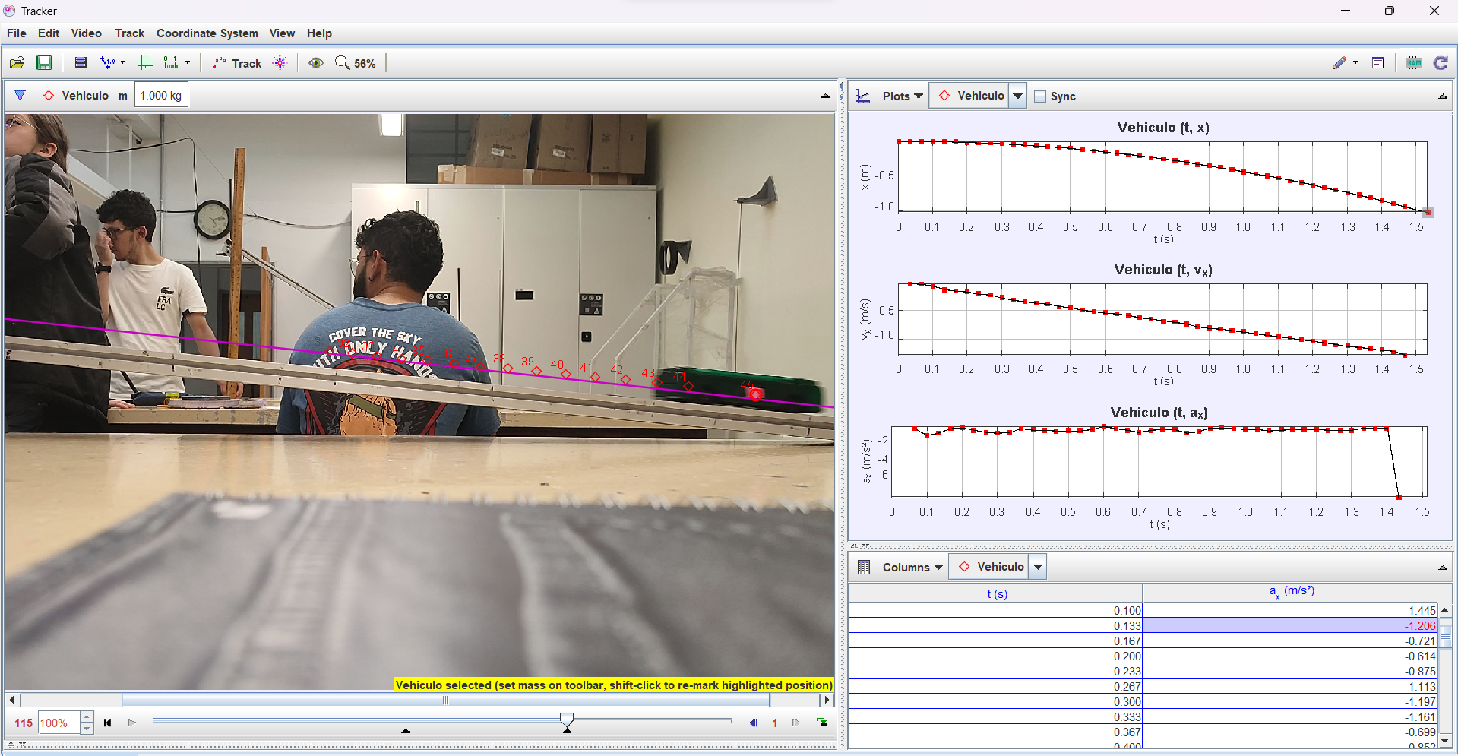
4.00E-01 | -0.6527814 |  |  | -0.6527814
4.33E-01 | -0.5584477 |  |  | -0.5584477
4.67E-01 | -1.0674310 |  |  | -1.067431
5.00E-01 | -1.0334120 |  |  | -1.033412
5.33E-01 | -0.9771291 |  |  | -0.9771291
5.67E-01 | -0.5112560 |  |  | -0.511256
6.00E-01 | -0.7539414 |  |  | -0.7539414
6.33E-01 | -0.8039690 |  |  | -0.803969
6.67E-01 | -1.0247740 |  |  | -1.024774
7.00E-01 | -1.9474820 |  |  | -0.5602141
7.33E-01 | -0.0809779 |  |  | -0.860972
7.67E-01 | 0.8930697 |  |  | -0.5244876
8.00E-01 | -0.5602141 |  |  | -0.9357553
8.33E-01 | -3.5084210 |  |  | -1.042119
8.67E-01 | -0.8609720 |  |  | -0.6264887
9.00E-01 | -0.5244876 |  |  | -0.6990399
9.33E-01 | -0.9357553 |  |  | -1.436332
9.67E-01 | -1.0421190 |  |  | -1.063594
1.00E+00 | -1.8951680 |  |  | -1.09051
1.03E+00 | -0.6264887
1.07E+00 | 0.7536556
1.10E+00 | -0.6990399
1.13E+00 | -1.4363320
1.17E+00 | -1.0635940
1.20E+00 | -1.0905100

Subida5
Vehiculo |  | Promedio Aceleracion (m/s^2) | -2.040354 | Datos despues del filtro | Promedio Aceleracion (m/s^2) | -2.128696
t (s) | ax (m/s^2) | Desviacion Estandar | 0.53493815937 |  | Aceleracion teorica (m/s^2) | -1.02437894
0.07 | -1.5238620 | Intervalo promedio "+/-" Desviacion | [-2.575292 ; -1.505416] | -1.523862 | Error porcentual con tratamiento de datos | 107.80%
0.10 | -2.3096100 | Aceleracion teorica (m/s^2) | -1.02437894 | -2.30961
0.13 | -2.2884650 | Error porcentual sin tratamiento de datos | 99.18% | -2.288465
0.17 | -2.2814890 |  |  | -2.281489
0.20 | -2.3729600 | + | -1.505416 | -2.37296
0.23 | -2.2798610 | - | -2.575292 | -2.279861
0.27 | -2.2743470 |  |  | -2.274347
0.30 | -2.1159600 |  |  | -2.11596
0.33 | -2.0370190 |  |  | -2.037019
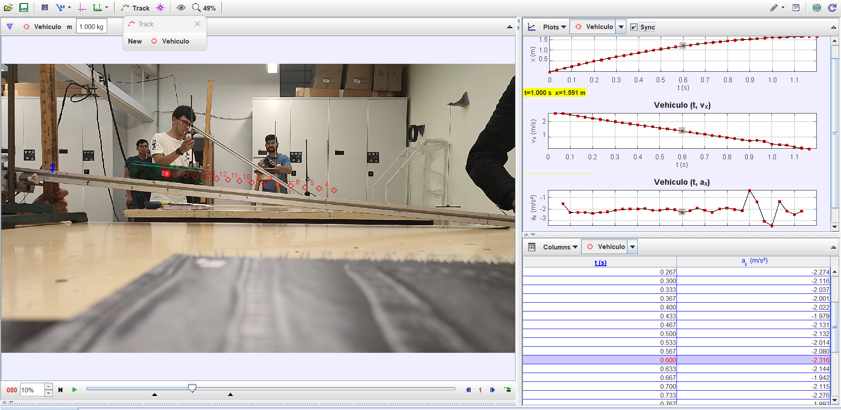
0.37 | -2.0009280 |  |  | -2.000928
0.40 | -2.0224660 |  |  | -2.022466
0.43 | -1.9790810 |  |  | -1.979081
0.47 | -2.1311510 |  |  | -2.131151
0.50 | -2.1315590 |  |  | -2.131559
0.53 | -2.0137030 |  |  | -2.013703
0.57 | -2.0803910 |  |  | -2.080391
0.60 | -2.3155120 |  |  | -2.315512
0.63 | -2.1444200 |  |  | -2.14442
0.67 | -1.9423610 |  |  | -1.942361
0.70 | -2.1145210 |  |  | -2.114521
0.73 | -2.2755640 |  |  | -2.275564
0.77 | -1.9926920 |  |  | -1.992692
0.80 | -1.9132900 |  |  | -1.91329
0.83 | -2.0538140 |  |  | -2.053814
0.87 | -2.1432130 |  |  | -2.143213
0.90 | -0.3741768 |  |  | -2.202034
0.93 | -1.4023750 |  |  | -2.470524
0.97 | -3.0671290 |  |  | -2.192683
1.00 | -3.4630330
1.03 | -1.3481040
1.07 | -2.2020340
1.10 | -2.4705240
1.13 | -2.1926830
1.17 | -1.0635940
1.20 | -1.0905100

